参加申込書（自動計算）
 |  |  |  |  |  |  |  |  |  |  |  |  |  |  |  |  | FALSE
第27回西日本技術士研究・業績発表年次大会(高松) 参加申込書 FAX 087-887-5558 E-mail ipej-shikoku@me.pikara.ne.jp

申込期限：2023年9月15日(金)
住所 |  |  |  |  | （☑を付けて下さい）
〒 |  |  |  |  |  |  |  |  |  |  |  |  |  | 日本技術士会 所属地域本部名
 |  |  |  | 都道 府県 |  |  | 市区 郡
 |  |  |  |  |  |  |  |  |  |  |  |  |  | （ 本部）
フリガナ |  |  |  |  |  |  |  | E-mail
参加者氏名
フリガナ |  |  |  |  |  |  |  | 技術部門 |  |  |  | 電話番号
同伴者氏名
勤務先 |  |  |  |  |  |  |  | 区分（☑を付けて下さい） |  |  |  | 携帯電話番号
 |  |  |  |  |  |  |  |  |  |  |  |  |  |  |  |  | FALSE | FALSE | FALSE
太枠内をご記入ください。手書きの場合は楷書でお願いいたします。参加者お一人ごとに1枚ご使用ください。

大会スケジュールは下記の予定です。
日程 |  | 名称 |  |  |  | 会場 |  |  | 時間 |  | 参加費用 (同伴者同額) |  | 参加項目 に○印 |  | 参加 | 小計
 |  |  |  |  |  |  |  |  |  |  |  |  |  |  | 人数※
10 月 6 日 (金) |  | 【テクニカルツアー】［定員40名］先着順 JRホテルクレメント高松 1F ロビー集合 玉藻公園～屋島～栗林公園 |  |  |  |  |  |  | （集合12:50） 13:00～17:30 |  | 2,500円 |  |  |  |  | 0円

 |  | 【歓迎レセプション・交流会】 JRホテルクレメント高松 3F 飛天 |  |  |  |  |  |  | （開場18:00） 18:15～20:30 |  | 8,000円 |  |  |  |  | 0円

10 月 7 日 (土) |  | 大会式典 |  |  |  | JRホテルクレメント高松 3階 飛天 |  |  | （開場9:00） 9:30～10:10 |  | 3,000円 |  |  |  |  | 0円
 |  | 基調講演 |  |  |  |  |  |  | 10:20～11:50
 |  | 第1分科会(一般) |  |  |  |  |  |  | 13:00～16:30
 |  | 第2分科会(青年男女) |  |  |  | 3階 玉藻
 |  | 閉会行事 |  |  |  | 3階 飛天 |  |  | 16:35～17:00
 |  | お弁当（お茶付き） |  |  |  |  |  |  |  |  | 1,500円 |  |  |  |  | 0円
合計金額（※「参加人数」を入力いただくと自動計算します。） |  |  |  |  |  |  |  |  |  |  |  |  |  |  | 0円

振 込 先 |  | 【振込期限：2023年9月22日(金)】 支払方法はお振込のみとさせていただきます。 ゆうちょ銀行 振替口座 記号・番号：01650-3-124228 口座名義：公益社団法人日本技術士会四国本部 振込手数料は申込者にてご負担願います。 ご入金後のご返金はいたしかねますので予めご了承ください。

※第１分科会と第２分科会の行き来は自由です。
※次のページに会場周辺のホテルおよび参考地図を掲載しておりますが、高松市内には他にも多数の
宿泊施設がございます。ご予約につきましては、お手数ですが各施設へ直接お申込みください。

●お問い合わせ先 公益社団法人日本技術士会 四国本部事務局 〒760-0067 香川県高松市松福町2-14-24 香川県土木建設会館3F TEL：087-887-5557 FAX：087-887-5558 E-mail：ipej-shikoku@me.pikara.ne.jp

 |  |  |  |  |  |  |  |  |  |  |  |  |  |  |  |  | FALSE
高松駅周辺の宿泊施設（会場から徒歩20分以内） ※詳細は各施設へお問い合わせください

 | 会場から徒歩 |  | 名称 |  |  |  | 住所 |  |  | TEL |  | 参考料金（7/31調べ） （1,2以外はインターネット予約料金）
1 |  |  | JRホテルクレメント高松 |  |  |  | 高松市浜ノ町１−１ |  |  | 087-811-1111 |  | シングル 13,100～(朝) 大会参加者特別料金※
2 | 1分 |  | JRクレメントイン高松 |  |  |  | 高松市浜ノ町１−３ |  |  | 087-811-1200 |  | シングル 9,800～(朝) 大会参加者特別料金※
3 | 6分 |  | ALPHABED INN 高松駅前 |  |  |  | 高松市西内町２−６ |  |  | 0800-111-3089 |  | ツイン 8,415～(素泊まり)
4 | 9分 |  | 東横INN高松兵庫町 |  |  |  | 高松市兵庫町３−１ |  |  | 087-821-1045 |  | シングル 7,300～(朝)
5 |  |  | 高松東急REIホテル |  |  |  | 高松市兵庫町９−９ |  |  | 087-821-0109 |  | シングル 9,500～(朝)
6 | 10分 |  | 高松センチュリーホテル |  |  |  | 高松市錦町１丁目４−１９ |  |  | 087-851-0558 |  | ダブル 6,000～(朝) |  |  |  |  |  | FALSE | FALSE
7 | 11分 |  | ホテル福屋 |  |  |  | 高松市古新町５−８ |  |  | 087-851-2365 |  | シングル 6,200～(朝食別料金)
8 | 13分 |  | リーガホテルゼスト高松 |  |  |  | 高松市古新町９−１ |  |  | 087-822-3555 |  | ツイン 13,890 ～(朝)
9 | 14分 |  | ホテル川六エルステージ高松 |  |  |  | 高松市百間町１−２ |  |  | 087-821-5666 |  | シングル9,500 ～(朝)
10 | 18分 |  | ダイワロイネットホテル高松 |  |  |  | 高松市丸亀町８−２３ |  |  | 087-811-7855 |  | シングル 11,000～(朝)
11 | 19分 |  | さぬきの湯 ドーミーイン高松 |  |  |  | 高松市瓦町１丁目１０−１０ |  |  | 087-832-5489 |  | セミダブル 10,100～(朝)
12 |  |  | 天然温泉 玉藻の湯 ドーミーイン高松中央公園前 |  |  |  | 高松市天神前１−３ |  |  | 087-835-5489 |  | ダブル 11,600～(朝)
 | ※宿泊予約時に大会名をお申し出いただいた方が対象となります。
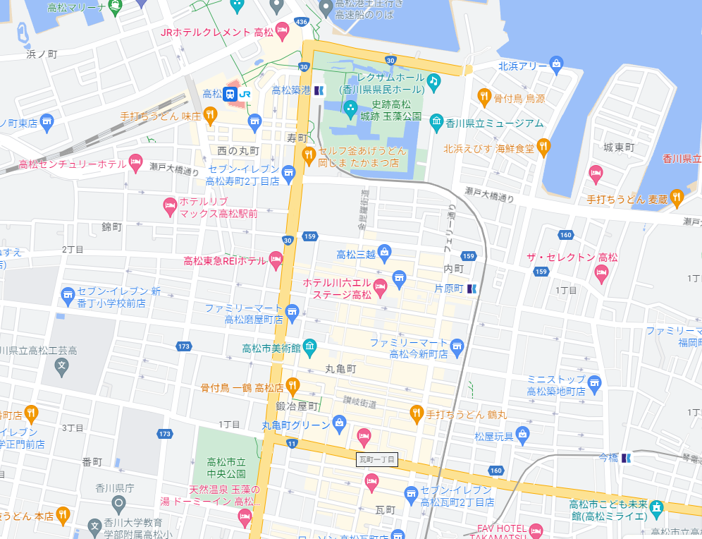
１
２
３
４
５
６
７
８
９
10
11
12
１
２

６

３

７
４
５
８
９

10
11

12

